손님식당예약_등록
메뉴명 |  |  | 손님식당예약_등록 | 프로그램명 |  |  | son_book.JSP | 작성자 | 조영숙

 | home>시도>시군구>레스토랑이름

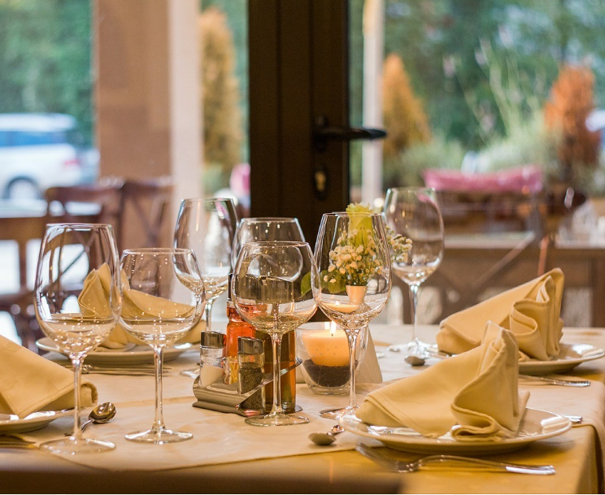
 | image
 |  |  |  |  |  |  |  |  |  | 예약정보 |  |  | (레스토랑 이름)

 |  |  |  |  |  |  |  |  |  |  |  |  |  |  |  |  | ◀ | (MONTH) |  | ▶

 |  |  |  |  |  |  |  |  |  |  |  |  |  | 일 |  | 월 | 화 |  | 수 | 목 | 금 | 토

 |  |  |  |  |  |  |  |  |  |  |  |  |  | 1 |  | 2 | 3 |  | 4 | 5 | 6 | 7

 |  |  |  |  |  |  |  |  |  |  |  |  |  | 8 |  | 9 | 10 |  | 11 | 12 | 13 | 14

 |  |  |  |  |  |  |  |  |  |  |  |  |  | 15 |  | 16 | 17 |  | 18 | 19 | 20 | 21

 |  |  |  |  |  |  |  |  |  |  |  |  |  | 22 |  | 23 | 24 |  | 25 | 26 | 27 | 28

 |  |  |  |  |  |  |  |  |  |  |  |  |  | 29 |  | 30
 |  | 상세설명(간략)

 |  | 우리레스토랑 깨끗해요
 |  | 넓어요 |  |  |  |  |  |  |  |  |  | 날짜 |  |  | 캘린더에서 자동으로 받아옴(일단 디폴트 내일 날짜) |  |  |  |  |  |  |  | ▼
 |  | 맛있어요 |  |  |  |  |  |  |  |  |  | 시간 |  |  | 음식점 설정 오픈 마감 시간 내에서 선택 |  |  |  |  |  |  |  | ▼
 |  | 대표메뉴 비싼거 있어요 |  |  |  |  |  |  |  |  |  | 인원 |  |  | 음식점 설정 예약 최대인원 내에서 선택 |  |  |  |  |  |  |  | ▼
 |  | 하지만 가성비 좋아요
 |  | 마니 와요 서비스는 없지만
 |  | 친절하게 대해줘요
 |  | 빨리 와요 우리 영업 오래하기 싫어 |  |  |  |  |  |  |  |  | 예약자 |  |  |  | 현재 로그인 사용자 이름(name)
 |  | 예약하고 안오면 관리자한테 블락 먹여달라고 할거야 |  |  |  |  |  |  |  |  | 연락처 |  |  |  | 현재 로그인 사용자 번호(phone)
 |  |  |  |  |  |  |  |  |  |  | 이메일 |  |  |  | 현재 로그인 사용자 이메일(email)
 |  |  |  |  |  |  |  |  |  |  | 요구사항 |  |  |  | textarea

취소
완료

 |  |  |  |  |  | 1. 경로 루트
 |  |  |  |  |  | 지역 > 서울 > 강남 > 삐따고라숑음식점
 |  |  |  |  |  | 한식> 레스토랑> 꼬챠뿌다 레스토랑

 |  |  |  |  |  | home>시도>시군구>레스토랑이름
 |  |  |  |  |  | home>한식

 |  |  |  |  |  | insert into booking(sonnim_id, store_id, bookdate, booktime, bookperson, note)
 |  |  |  |  |  | values(?, ?, ?, ?, ?, ?)

 |  |  |  |  | ex) | insert into booking(no, sonnim_id, store_id, bookdate, booktime, bookperson, note)
 |  |  |  |  |  | values(1000001, 100001, 900001, TO_DATE('2017-02-14','YY-MM-DD'), 2, 5,null);

취소

손님예약_삭제
메뉴명 |  | 손님예약_삭제 |  |  | 프로그램명 |  | son_book_delete.JSP |  |  | 작성자 |  | 조영숙

 | 마이페이지>예약확인

 | 정보수정
 | 예약확인 |  |  |  |  | 로그인 사용자 이름 |  | 님 |  |  | 전체 이용 : |  | n | 이용완료 : |  | m | 이용예정 : |  | o | 취소 : | p | n,m,o,p는 정수 0이상
 | 좋아요한 식당

 |  |  |  |  |  |  |  |  | 이용완료 |  |  |  |  |  |  |  |  | 이용예정

 |  |  |  |  |  |  | 음식점명 |  |  |  |  |  |  |  | 음식점명

 |  |  |  |  |  |  | 일정 |  |  |  |  |  |  |  | 일정

 |  |  |  |  |  |  | 인원 |  |  |  |  |  |  |  | 인원

리뷰
예약 취소
 |  |  |  |  |  |  |  |  | 리뷰 |  |  |  |  |  |  |  |  | 예약취소

 |  |  |  |  |  |  |  |  | 이용취소

 |  |  |  |  |  |  | 음식점명

 |  |  |  |  |  |  | 일정

 |  |  |  |  |  |  | 인원

다시 예약하기
 |  |  |  |  |  |  |  |  | 다시 예약하기
 |  |  |  |  |  |  |  |  |  |  |  |  |  |  |  | 얘는 그냥 심심해서 넣어본것

 | 페이지 푸터

 |  | 예약상태 | 0 | 예약완료
 |  |  | 1 | 이용완료
 |  |  | 2 | 예약취소

예약Bean
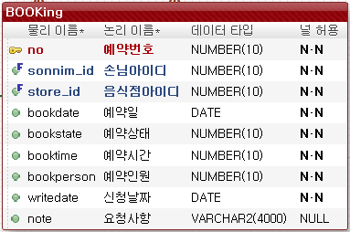
 | type | name
private | String | No
private | String | sonnimId
private | String | storeId
private | String | bookDate
private | String | bookState
private | String | bookTime
private | String | bookPerson
private | String | wirteDate
private | String | note

